Sheet1
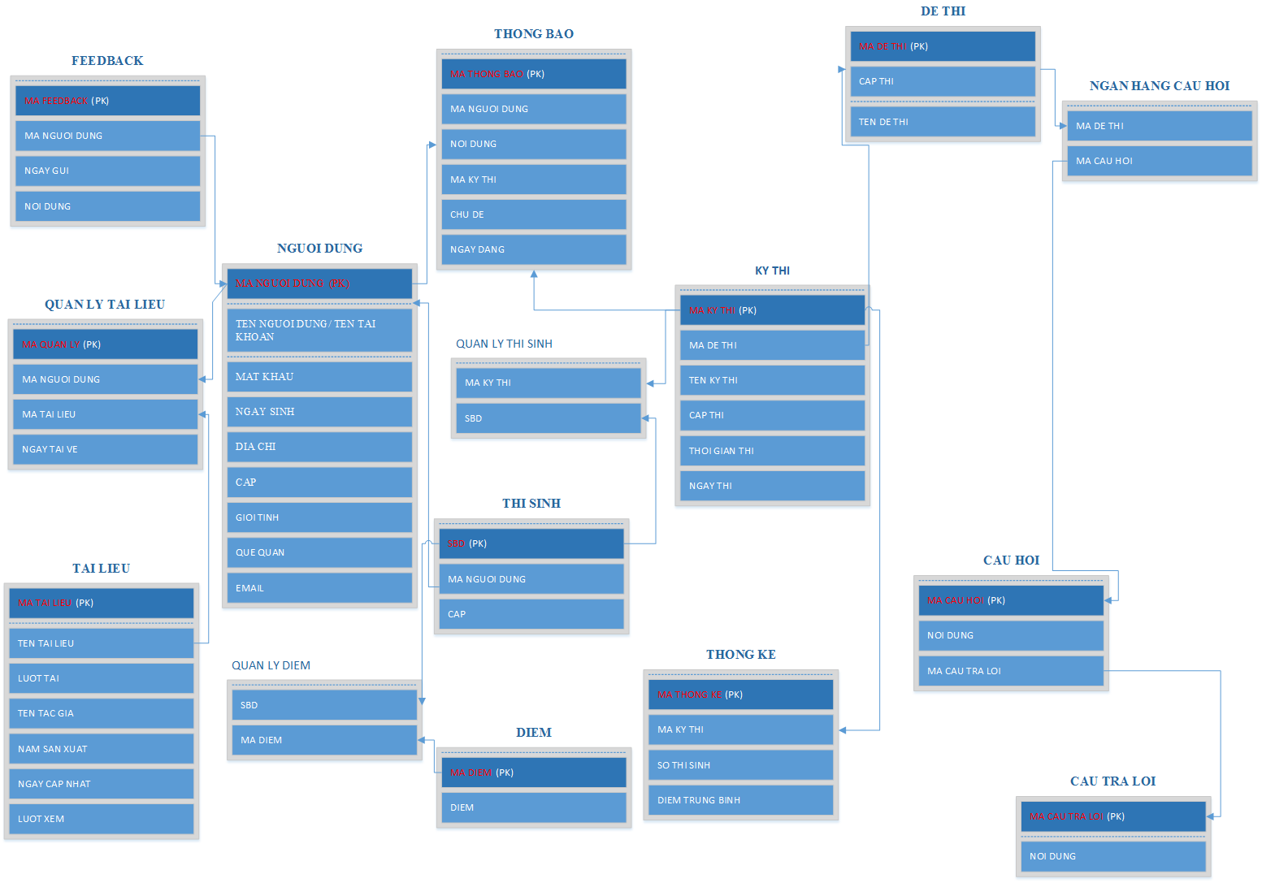

BẢNG NGUOI DUNG
TÊN CỘT |  | GIẢI THÍCH |  | KIỂU DỮ LIỆU | MAX LENGTH | GHI CHÚ
MA NGUOI DUNG |  | MÃ NGƯỜI DÙNG |  | CHAR | 10 | KHÓA CHÍNH
TEN NGUOI DUNG |  | TÊN NGƯỜI DÙNG |  | VARCHAR | 20
MAT KHAU |  | MẬT KHẨU |  | VARCHAR | 20
NGAY SINH |  | NGÀY SINH |  | DATE
DIA CHI |  | ĐỊA CHỈ |  | VARCHAR | 50
CAP |  | CẤP |  | VARCHAR | 10
GIOI TINH |  | GIỚI TÍNH |  | VARCHAR | 10
QUE QUAN |  | QUÊ QUÁN |  | VARCHAR | 50
EMAIL |  | EMAIL |  | VARCHAR | 50

BẢNG DE THI
TÊN CỘT | GIẢI THÍCH | KIỂU DỮ LIỆU | MAX LENGTH | GHI CHÚ
MA DE THI | MÃ ĐỀ THI | CHAR | 10 | KHÓA CHÍNH
TEN DE THI | TÊN ĐỀ THI | VARCHAR | 20

BẢNG NGAN HANG CAU HOI
TÊN CỘT | GIẢI THÍCH | KIỂU DỮ LIỆU | MAX LENGTH | GHI CHÚ
MA DE THI | MÃ ĐỀ THI | CHAR | 10
MA CAU HOI | MÃ CÂU HỎI | CHAR | 10

BẢNG CAU HOI
TÊN CỘT | GIẢI THÍCH | KIỂU DỮ LIỆU | MAX LENGTH | GHI CHÚ
MA CAU HOI | MÃ CÂU HỎI | CHAR | 10 | KHÓA CHÍNH
NOI DUNG | NỘI DUNG CÂU HỎI | VARCHAR | 80
MA CAU TRA LOI | MÃ CÂU TRẢ LỜI | CHAR | 10

BẢNG CAU TRA LOI
TÊN CỘT | GIẢI THÍCH | KIỂU DỮ LIỆU | MAX LENGTH | GHI CHÚ
MA CAU TRA LOI | MÃ CÂU TRẢ LỜI | CHAR | 10 | KHÓA CHÍNH
NOI DUNG | NỘI DUNG CÂU HỎI | VARCHAR | 80

BẢNG THONG KE
TÊN CỘT | GIẢI THÍCH | KIỂU DỮ LIỆU | MAX LENGTH | GHI CHÚ
MA THONG KE | MÃ THỐNG KÊ | CHAR | 20 | KHÓA CHÍNH
MA KY THI | MÃ KỲ THI | CHAR | 10
SO THI SINH | SỐ THÍ SINH THI | NUMBER
DIEM TRUNG BINH | ĐIỂM TRUNG BÌNH | VARCHAR | 20

BẢNG DIEM
TÊN CỘT | GIẢI THÍCH | KIỂU DỮ LIỆU | MAX LENGTH | GHI CHÚ
MA DIEM | MÃ ĐIỂM | CHAR | 20 | KHÓA CHÍNH
DIEM | ĐIỂM | FLOAT | 10

BẢNG THI SINH
TÊN CỘT | GIẢI THÍCH | KIỂU DỮ LIỆU | MAX LENGTH | GHI CHÚ
SBD | SỐ BÁO DANH | VARCHAR | 20 | KHÓA CHÍNH
MA NGUOI DUNG | MÃ NGƯỜI DÙNG | CHAR | 10
CAP | CẤP | VARCHAR | 10

BẢNGKY THI
TÊN CỘT | GIẢI THÍCH | KIỂU DỮ LIỆU | MAX LENGTH | GHI CHÚ
MA KY THI | MÃ KỲ THI | CHAR | 10 | KHÓA CHÍNH
MA DE THI | MÃ ĐỀ THI | CHAR | 10
TEN KY THI | TÊN KỲ THI | VARCHAR | 20
MA CAP THI | MÃ CẤP THI | CHAR | 10
MA THOI GIAN THI | MÃ THỜI GIAN THI | CHAR | 10
NGAY THI | NGÀY THI | DATE

BẢNG THONG BAO
TÊN CỘT | GIẢI THÍCH | KIỂU DỮ LIỆU | MAX LENGTH | GHI CHÚ
MA THONG BAO | MÃ THÔNG BÁO | CHAR | 10 | KHÓA CHÍNH
MA NGUOI DUNG | MÃ NGƯỜI DÙNG | CHAR | 10
NOI DUNG | NỘI DUNG THÔNG BÁO | VARCHAR | 100
MA KY THI | MÃ KỲ THI | CHAR | 10
CHU DE | CHỦ ĐỀ | VARCHAR | 50
NGAY DANG | NGÀY ĐĂNG | DATE

BẢNG TAI LIEU
TÊN CỘT | GIẢI THÍCH | KIỂU DỮ LIỆU | MAX LENGTH | GHI CHÚ
MA TAI LIEU | MÃ TÀI LIỆU | CHAR | 10 | KHÓA CHÍNH
TEN TAI LIEU | TÊN TÀI LIỆU | VARCHAR | 50
LUOT TAI | LƯỢT TẢI | CHAR | 10
NAM SAN XUAT | NĂM SẢN XUẤT | DATETIME
NGAY CAP NHAT | NGÀY CẬP NHẬT | DATETIME
LUOT XEM | LƯỢT XEM | CHAR | 10

BẢNG QUAN LY TAI LIEU
TÊN CỘT | GIẢI THÍCH | KIỂU DỮ LIỆU | MAX LENGTH | GHI CHÚ
MA QUAN LY | MÃ QUẢN LÝ | CHAR | 10 | KHÓA CHÍNH
MA NGUOI DUNG | MÃ NGƯỜI DÙNG | CHAR | 10
MA TAI LIEU | MÃ TÀI LIỆU | CHAR | 10
NGAY TAI VE | NGÀY TẢI VỀ | DATETIME

BẢNG FEEDBACK
TÊN CỘT | GIẢI THÍCH | KIỂU DỮ LIỆU | MAX LENGTH | GHI CHÚ
MA FEEDBACK | MÃ FEEDBACK | CHAR | 10 | KHÓA CHÍNH
MA NGUOI DUNG | MÃ NGƯỜI DÙNG | CHAR | 10
NGAY GUI | NGÀY GỬI | DATETIME
NOI DUNG | NỘI DUNG FEEDBACK | VARCHAR | 100

BẢNG QUAN LY THI SINH
TÊN CỘT | GIẢI THÍCH | KIỂU DỮ LIỆU | MAX LENGTH | GHI CHÚ
MA THI SINH | MÃ THÍ SINH | CHAR | 10
SBD | SỐ BÁO DANH | CHAR | 10

BẢNG QUAN LY DIEM
TÊN CỘT | GIẢI THÍCH | KIỂU DỮ LIỆU | MAX LENGTH | GHI CHÚ
SBD | SỐ BÁO DANH | CHAR | 10
MA DIEM | MÃ ĐIỂM | CHAR | 10

